상품제안서
바블로브 트라이탄 워터보틀 듀얼 빨대텀블러 480ml | 상품코드: S39345

 |  |  |  |  |  |  | 02-713-8555 | www.synergygift.co.kr
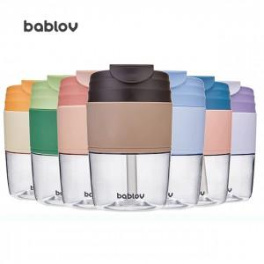 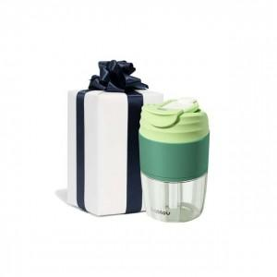 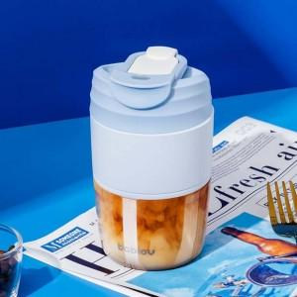

【상세/제작정보】 | <span style="font-size: 14pt;">※ 뜨거운물, 차거운물(음료) 모두 사용가능합니다.</span>

【인쇄/포장옵션】 | 실크 / 포장지포장

【공급단가】 | 수량 | 30~ | 100~ | 500~ | 1,000~ | 3,000~
*VAT별도 | 단가 | 11,830원 | 11,190원 | 10,640원 | 10,370원 | 10,190원

【상품 URL】 | https://www.synergygift.co.kr:443/src/goods_detail.php?gdno=39345

